Sheet1
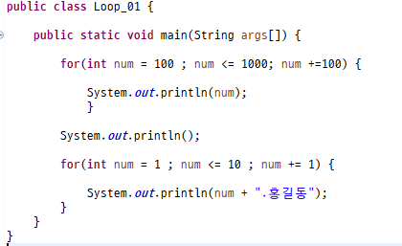

홀수를 구하는 합
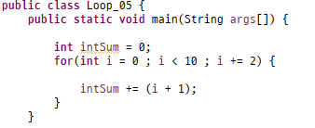
i | (i+1) | intSum
0 | 1 | 0+1
2 | 3 | 3
4 | 5 | 6
8 | 9 | 9
10 | 11 | 12

